关系图
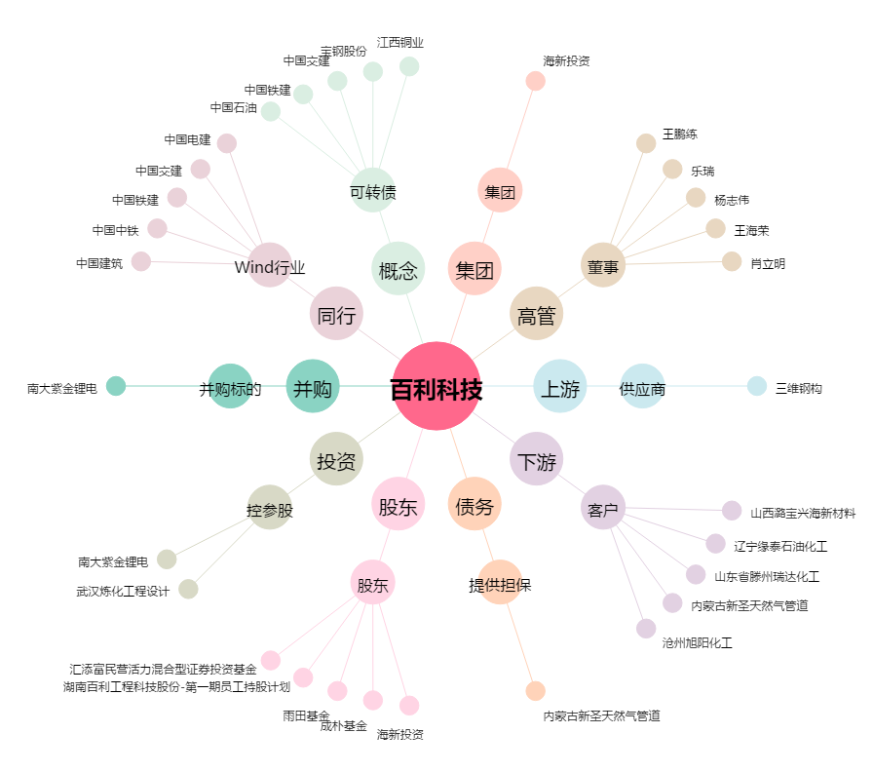
百利科技[603959.SH] - 关系概览图

